Chi tiết địa chất
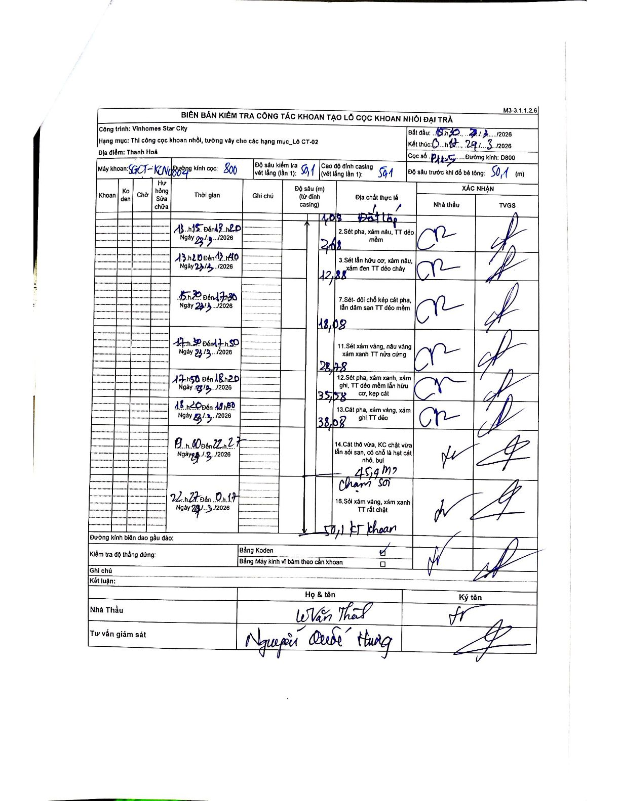
Dự án | Star City Thanh Hóa
Hạng mục | Thi công cọc khoan nhồi, tường vây cho các hạng mục_Lô CT-02
Tên bộ phận | Lô CT-02
Số hiệu cọc | P11-05
Tên Máy khoan | SGCT-KCN0004
Đường kính | D800
Bắt đầu thi công | 15:30 28/03/2026
Kết thúc thi công | 00:17 29/03/2026

Địa chất TT | Đường kính | Mô tả lớp thiết kế | Từ (h) | Đến (h) | Cao độ từ | Cao độ đến | T.Gian (h) | Dài (m) | V (m/h) | Ghi chú
1 | D800 | Đất lấp | 13:15 28/03/2026 | 13:15 28/03/2026 | 0 | -1.08 | 0.5 | 1.08 | 2.16
2 | D800 | Sét pha, xám nâu, TT dẻo mềm | 13:15 28/03/2026 | 13:20 28/03/2026 | -1.08 | -2.68 | 0.08 | 1.6 | 19.2
3 | D800 | Sét lẫn hữu cơ, xám nâu, xám đen TT dẻo chảy | 13:20 28/03/2026 | 13:40 28/03/2026 | -2.68 | -12.88 | 0.33 | 10.2 | 30.6
4 | D800 | Sét - đôi chỗ kẹp cát pha, lẫn dăm sạn TT dẻo mềm | 15:30 28/03/2026 | 17:30 28/03/2026 | -12.88 | -18.08 | 2 | 5.2 | 2.6
5 | D800 | Sét xám vàng, nâu vàng xám xanh TT nửa cứng | 17:30 28/03/2026 | 17:50 28/03/2026 | -18.08 | -28.78 | 0.33 | 10.7 | 32.1
6 | D800 | Sét pha, xám xanh, xám ghi, TT dẻo mềm lẫn hữu cơ, kẹp cát | 17:50 28/03/2026 | 18:20 28/03/2026 | -28.78 | -35.58 | 0.5 | 6.8 | 13.6
7 | D800 | Cát pha, xám vàng, xám ghi TT dẻo | 18:20 28/03/2026 | 18:50 28/03/2026 | -35.58 | -38.08 | 0.5 | 2.5 | 5
8 | D800 | Cát thô vừa, KC chặt vừa lẫn sỏi sạn, có chỗ là hạt cát nhỏ, bụi | 10:00 28/03/2026 | 22:27 29/03/2026 | -38.08 | -45.4 | 36.45 | 7.32 | 0.2 | Chạm sỏi tại 45,4m
9 | D800 | Sỏi xám vàng, xám xanh TT rất chặt | 22:27 28/03/2026 | 00:17 29/03/2026 | -45.4 | -50.1 | 1.83 | 4.7 | 2.56 | Kết thúc khoan tại 50,1m

ẢNH BIÊN BẢN GỐC

